Storybook環境作成
■ | Storybook環境作成

 | 1. | コマンド: npx -p @storybook/cli sb initを実行し、Storybookのインストールと初期化を行う

 | 2. | Storybookのインストールが完了すると、サンプルが追加されるので削除する

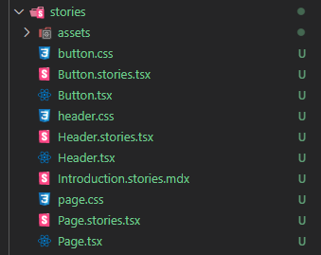

 | 3. | package.jsonのscriptsに行を追加

 |  | "storyshots": "SET NODE_ENV=test jest --config ./jest.config.storyshots.js",

